상품제안서
[주문제작]아크릴캐릭터 삼각볼펜(2D) | 상품코드: F23345

 |  |  |  |  |  |  | 02-412-0044 | www.easy1.co.kr
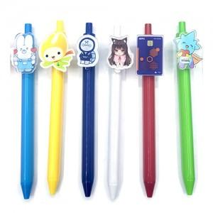

【상세/제작정보】

【인쇄/포장옵션】 | 풀칼라 / 포장불가능

【공급단가】 | 수량 | 500~ | 1,000~ | 3,000~ | 5,000~ | 10,000~
*VAT별도 | 단가 | 1,800원 | 1,740원 | 1,680원 | 1,620원 | 1,560원

【상품 URL】 | https://dev.easy1.co.kr:443/src/goods_detail.php?gdno=23345

